Z検定とt検定
no | 年齢 | 偏差平方 | 有意水準 | 5.00% |  |  |  | 不偏分散 | 自由度
1 | 62.00
11 | 60.00 |  |  | 年齢
18 | 66.00 |  | 20年前の平均 | 57.00
27 | 61.00 |  | 標本数
28 | 66.00 |  | 標本平均
32 | 62.00 |  | 標本の大きさ |  |  |  |  | 偏差平方和（変動）S
38 | 63.00 |  | 自由度
39 | 62.00
40 | 63.00 |  | 母分散が既知のとき |  |  | 母分散が不明のとき
44 | 63.00 |  | 母分散 | 36.907752217 | ←ex.20年前の母分散の使い回し | 不偏分散
49 | 61.00 |  | 標準誤差 |  |  | 標準誤差
54 | 63.00 |  | Z(検定統計量） |  |  | t(検定統計量）
58 | 61.00
59 | 64.00 |  | Z検定(平均の差の検定) |  |  | t検定(平均の差の検定)
60 | 61.00 |  | P値(片側) |  |  | P値(片側)
68 | 62.00 |  | 棄却値（片側） |  |  | 棄却値（片側）
86 | 64.00 |  | 片側検定結果 | 平均に差がある |  | 片側検定結果 | 平均に差がある
87 | 61.00 |  | P値(両側) |  |  | P値(両側)
90 | 68.00 |  | 棄却値（両側） |  |  | 棄却値(両側)
98 | 61.00 |  | 両側検定結果 | 平均に差がある |  | 両側検定結果 | 平均に差がある
113 | 62.00
115 | 68.00 |  | 母平均の区間推定(95%) |  |  | 母平均の区間推定(95%)
148 | 67.00 |  | 信頼上限 |  |  | 信頼上限
153 | 65.00 |  | 信頼下限 |  |  | 信頼下限
155 | 61.00
167 | 63.00
このデータはあるシニア向け団体のメンバーから500人を無作為抽出し、その年齢を調べたものである。
このデータより、その団体構成員の平均年齢は何歳であると推定できるか。
いまから20年前にはこの団体のメンバーの平均年齢は57歳であった。さて20年の間にこの団体の平均年齢は変化したと言えるのだろうか。
172 | 59.00
175 | 63.00
182 | 63.00
184 | 57.00
187 | 57.00
188 | 54.00
192 | 53.00
・標本平均の期待値は母集団の平均に等しい。
・標本平均の分散は母集団の分散を標本の大きさで割ったもの
（その平方根をとったものが「標準誤差」）。
・（標本が十分大きければ）標本平均の分布は正規分布に近似する。
NORM.S.DIST関数…標準正規分布で指定の値の時の累積確率
NORM.S.INV関数…標準正規分布で指定の累積確率の時の値
・標本平均の期待値は母集団の平均に等しい。
・母集団の分散が未知のとき、それを不偏分散（母分散の推定値）で代用する。
・この場合、標本平均の分布はt分布で表現される。t分布は「自由度」によって形を変える。自由度が無限大のとき正規分布と一致する。
T.DIST関数…t分布で指定の値の時の累積確率
T.INV関数…t分布で指定の累積確率の時の値
194 | 57.00
206 | 63.00
211 | 54.00
212 | 55.00
213 | 68.00
216 | 50.00
220 | 52.00
226 | 52.00
232 | 65.00
235 | 55.00
239 | 55.00
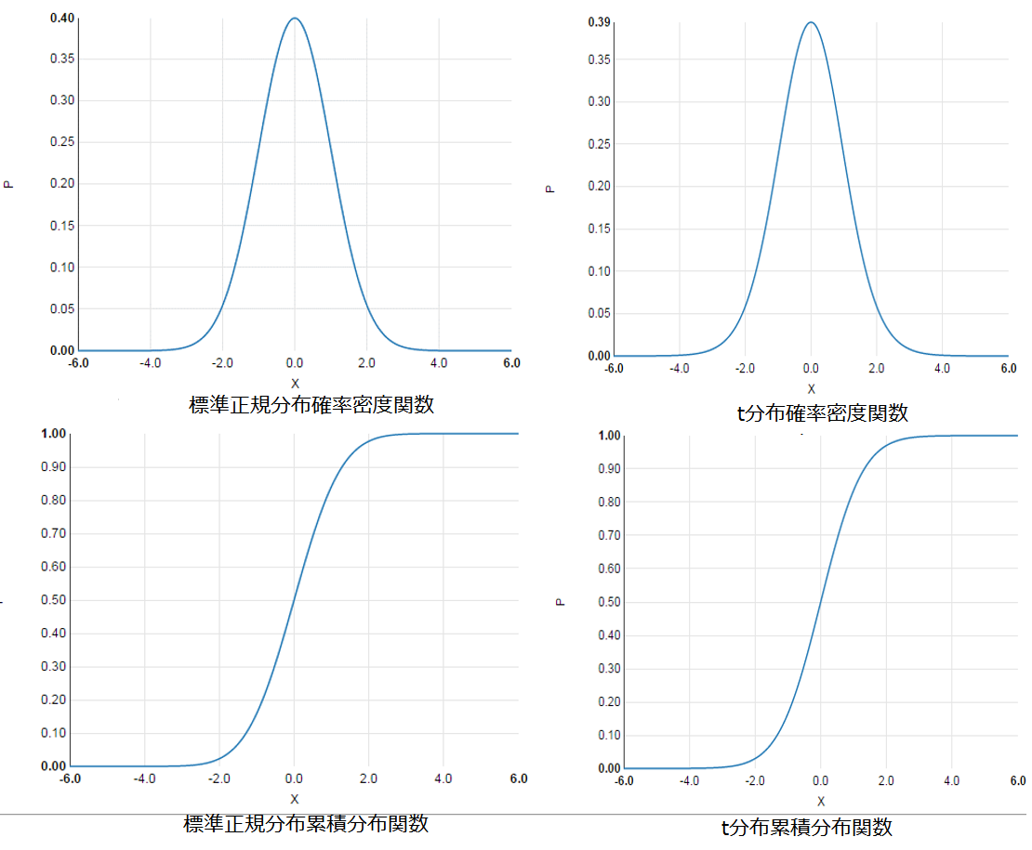
255 | 57.00
270 | 59.00
276 | 58.00
280 | 53.00
281 | 53.00
284 | 57.00
289 | 58.00
294 | 53.00
298 | 53.00
299 | 52.00
308 | 54.00
314 | 52.00
317 | 51.00
319 | 51.00
320 | 58.00
321 | 52.00
326 | 55.00
328 | 52.00
329 | 57.00
330 | 54.00
333 | 52.00
337 | 53.00
338 | 56.00
341 | 54.00
343 | 53.00
345 | 53.00
346 | 53.00
357 | 54.00
365 | 58.00
368 | 55.00
372 | 51.00
374 | 50.00
381 | 50.00
382 | 51.00
388 | 55.00
392 | 56.00
393 | 50.00
394 | 52.00
395 | 50.00
396 | 50.00
401 | 53.00
402 | 57.00
403 | 60.00
405 | 51.00
406 | 58.00
413 | 55.00
420 | 56.00
424 | 53.00
429 | 51.00
431 | 57.00
433 | 59.00
436 | 53.00
437 | 51.00
443 | 55.00
446 | 50.00
456 | 60.00
457 | 51.00
461 | 52.00
469 | 50.00
475 | 50.00
481 | 53.00
485 | 50.00
501 | 57.00
503 | 57.00
504 | 53.00
510 | 50.00
511 | 53.00
514 | 51.00
525 | 55.00
529 | 50.00
532 | 54.00
535 | 55.00
540 | 53.00
541 | 53.00
553 | 52.00
560 | 51.00
561 | 50.00
562 | 49.00
563 | 51.00
566 | 54.00
572 | 53.00
573 | 55.00
577 | 57.00
583 | 56.00
586 | 50.00
605 | 54.00
608 | 55.00
610 | 57.00
618 | 50.00
629 | 58.00
633 | 53.00
634 | 56.00
635 | 53.00
640 | 56.00
646 | 53.00
647 | 57.00
648 | 52.00
650 | 53.00
651 | 58.00
660 | 55.00
667 | 59.00
678 | 56.00
679 | 55.00
685 | 51.00
688 | 54.00
691 | 55.00
693 | 53.00
695 | 60.00
696 | 54.00
698 | 57.00
699 | 53.00
704 | 61.00
705 | 52.00
706 | 59.00
708 | 50.00
709 | 53.00
715 | 59.00
730 | 63.00
731 | 61.00
735 | 59.00
748 | 61.00
749 | 61.00
750 | 64.00
756 | 62.00
770 | 64.00
773 | 60.00
774 | 65.00
776 | 77.00
778 | 61.00
781 | 63.00
785 | 63.00
790 | 61.00
798 | 61.00
804 | 62.00
807 | 65.00
809 | 66.00
812 | 61.00
831 | 66.00
834 | 61.00
841 | 68.00
843 | 62.00
844 | 61.00
845 | 62.00
849 | 62.00
852 | 61.00
856 | 66.00
863 | 65.00
865 | 71.00
868 | 64.00
871 | 63.00
876 | 61.00
885 | 62.00
886 | 67.00
901 | 54.00
906 | 50.00
914 | 52.00
920 | 52.00
924 | 51.00
936 | 59.00
938 | 54.00
945 | 55.00
957 | 53.00
959 | 54.00
961 | 55.00
962 | 57.00
970 | 53.00
971 | 57.00
974 | 54.00
981 | 50.00
986 | 50.00
988 | 55.00
998 | 56.00
999 | 54.00
1000 | 55.00
1004 | 50.00
1007 | 55.00
1013 | 55.00
1016 | 51.00
1025 | 51.00
1033 | 55.00
1043 | 56.00
1056 | 56.00
1057 | 54.00
1063 | 56.00
1067 | 55.00
1072 | 57.00
1076 | 55.00
1080 | 53.00
1081 | 53.00
1083 | 54.00
1088 | 51.00
1102 | 65.00
1103 | 61.00
1111 | 54.00
1112 | 54.00
1119 | 57.00
1126 | 50.00
1131 | 51.00
1151 | 49.00
1155 | 53.00
1156 | 52.00
1157 | 52.00
1158 | 51.00
1160 | 50.00
1164 | 52.00
1172 | 51.00
1173 | 55.00
1178 | 50.00
1180 | 50.00
1188 | 54.00
1192 | 53.00
1194 | 54.00
1195 | 59.00
1201 | 53.00
1209 | 52.00
1211 | 53.00
1212 | 56.00
1222 | 53.00
1225 | 48.00
1241 | 51.00
1243 | 57.00
1246 | 53.00
1254 | 54.00
1270 | 50.00
1275 | 55.00
1282 | 51.00
1290 | 52.00
1294 | 56.00
1296 | 56.00
1297 | 55.00
1306 | 56.00
1315 | 50.00
1322 | 53.00
1323 | 58.00
1330 | 51.00
1340 | 57.00
1341 | 54.00
1354 | 53.00
1357 | 51.00
1358 | 50.00
1361 | 52.00
1364 | 52.00
1368 | 51.00
1369 | 50.00
1370 | 50.00
1371 | 50.00
1375 | 52.00
1376 | 55.00
1381 | 61.00
1387 | 54.00
1397 | 56.00
1401 | 58.00
1407 | 58.00
1411 | 51.00
1417 | 53.00
1419 | 58.00
1428 | 55.00
1430 | 51.00
1440 | 52.00
1442 | 51.00
1447 | 66.00
1453 | 65.00
1454 | 80.00
1455 | 63.00
1457 | 67.00
1459 | 61.00
1463 | 69.00
1464 | 67.00
1465 | 61.00
1467 | 62.00
1468 | 65.00
1469 | 72.00
1471 | 62.00
1477 | 62.00
1478 | 66.00
1490 | 61.00
1491 | 62.00
1497 | 61.00
1522 | 65.00
1529 | 62.00
1531 | 61.00
1533 | 62.00
1537 | 61.00
1543 | 67.00
1544 | 61.00
1546 | 61.00
1548 | 62.00
1554 | 65.00
1562 | 66.00
1566 | 61.00
1569 | 63.00
1573 | 65.00
1576 | 80.00
1577 | 62.00
1578 | 66.00
1585 | 61.00
1586 | 68.00
1590 | 61.00
1591 | 60.00
1595 | 66.00
1600 | 62.00
1603 | 61.00
1604 | 60.00
1607 | 55.00
1620 | 52.00
1622 | 57.00
1627 | 50.00
1629 | 50.00
1631 | 51.00
1637 | 54.00
1638 | 54.00
1641 | 51.00
1643 | 50.00
1656 | 50.00
1659 | 55.00
1661 | 59.00
1663 | 52.00
1671 | 51.00
1672 | 50.00
1673 | 54.00
1678 | 54.00
1688 | 55.00
1691 | 50.00
1692 | 50.00
1707 | 50.00
1711 | 50.00
1713 | 58.00
1720 | 50.00
1721 | 57.00
1724 | 61.00
1729 | 53.00
1731 | 64.00
1734 | 58.00
1736 | 54.00
1738 | 57.00
1740 | 53.00
1744 | 50.00
1748 | 58.00
1752 | 55.00
1753 | 59.00
1756 | 59.00
1758 | 50.00
1764 | 50.00
1766 | 59.00
1768 | 51.00
1772 | 50.00
1775 | 57.00
1778 | 53.00
1781 | 57.00
1790 | 56.00
1797 | 53.00
1798 | 50.00
1799 | 54.00
1800 | 56.00
1811 | 57.00
1813 | 52.00
1820 | 53.00
1836 | 50.00
1839 | 49.00
1849 | 52.00
1852 | 52.00
1854 | 50.00
1855 | 52.00
1861 | 53.00
1868 | 54.00
1870 | 56.00
1875 | 55.00
1881 | 53.00
1884 | 58.00
1897 | 58.00
1898 | 54.00
1911 | 52.00
1917 | 61.00
1924 | 50.00
1925 | 50.00
1930 | 56.00
1931 | 55.00
1934 | 62.00
1938 | 50.00
1942 | 57.00
1945 | 52.00
1946 | 58.00
1954 | 55.00
1960 | 56.00
1963 | 54.00
1977 | 50.00
1983 | 51.00
1984 | 52.00
1985 | 55.00
1987 | 53.00
1988 | 50.00
1998 | 78.00
1999 | 81.00
2000 | 77.00
2001 | 63.00
2002 | 61.00
2003 | 62.00
2004 | 68.00
2006 | 63.00
2007 | 64.00
2009 | 64.00
2011 | 67.00
2012 | 65.00
2018 | 69.00
2023 | 65.00
2027 | 67.00
2028 | 63.00
2035 | 62.00
2038 | 64.00
2042 | 70.00
2047 | 66.00
2049 | 63.00
2051 | 62.00
2055 | 63.00
2058 | 67.00
2061 | 68.00
2062 | 67.00
2065 | 61.00
2067 | 69.00
2068 | 66.00
2073 | 70.00
2080 | 64.00
2083 | 68.00
2084 | 61.00
2087 | 62.00
2089 | 63.00
2090 | 61.00
2106 | 63.00
2108 | 65.00
2109 | 61.00
2113 | 69.00
2115 | 64.00
2116 | 63.00
2118 | 62.00
2119 | 62.00
2120 | 61.00
2124 | 89.00
2128 | 79.00
2130 | 80.00
2131 | 62.00
2144 | 69.00
2159 | 71.00
2169 | 59.00
2177 | 69.00
2182 | 65.00
2184 | 70.00
2186 | 65.00
2189 | 66.00
2191 | 62.00
2193 | 66.00
2199 | 63.00
2204 | 64.00
2213 | 62.00
2214 | 68.00
2218 | 53.00
2229 | 64.00

独立・Student
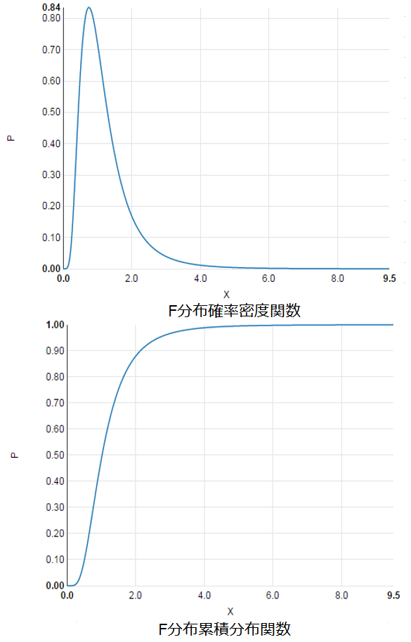
日付 | 売上額 | 販売 | 通常 | 特売 | 有意水準 | 5% |  |  |  | JASP:T-Test
2015-10-01 | 251 | 通常 | 251 | 243
2015-10-02 | 220 | 通常 | 220 | 264 | 元 | 通常 | 特売 |  |  | Independent Samples T-Test
2015-10-03 | 235 | 通常 | 235 | 251 | 平均 |  |  |  |  |  | Variances | t | df | p
2015-10-04 | 213 | 通常 | 213 | 221 | 標本の大きさ |  |  |  |  | 売上額 | assumed equal | -2.049 | 29 | 0.05
2015-10-05 | 241 | 通常 | 241 | 231 | 自由度 |  |  |  |  |  | no assumption | -1.953 | 19.94 | 0.065
2015-10-06 | 225 | 通常 | 225 | 213 | 不偏分散
2015-10-07 | 220 | 通常 | 220 | 219
2015-10-08 | 243 | 特売 | 225 | 220 | 分散の大小で入替 | 特売 | 通常 |  |  | Test of Equality of Variances (Levene's)
2015-10-09 | 264 | 特売 | 231 | 246 | 平均 | 0 | 0 |  |  |  | F | df | p
2015-10-10 | 251 | 特売 | 230 | 250 | 標本の大きさ | 0 | 0 |  |  | 売上額 | 1.226 | 1 | 0.277
2015-10-11 | 221 | 特売 | 225 | 236 | 自由度 | 0 | 0
2015-10-12 | 231 | 特売 | 218 | 241 | 不偏分散 | 0 | 0
2015-10-13 | 213 | 特売 | 220 |  |  |  |  |  |  | Group Descriptives
2015-10-14 | 219 | 特売 | 235 |  | F検定 |  | cf.Levene検定 | F検定 |  |  | Group | N | Mean | SD | SE
2015-10-15 | 220 | 特売 | 249 |  | 分散比 |  | 1.226 |  | F.TEST | 売上額 | 通常 | 19 | 225.7 | 12.72 | 2.918
2015-10-16 | 246 | 特売 | 221 |  | P値 (両側) |  | 27.70% | P値 (両側) |  |  | 特売 | 12 | 236.3 | 15.67 | 4.525
2015-10-17 | 250 | 特売 | 213 |  | F 棄却値 (両側)
2015-10-18 | 225 | 通常 | 218
2015-10-19 | 231 | 通常 | 199 |  | 自由度 |  |  |  |  | Test of Normality (Shapiro-Wilk)
2015-10-20 | 230 | 通常 |  |  | 共通分散 |  |  |  |  |  |  | W | p
2015-10-21 | 225 | 通常 |  |  | 標準誤差 |  |  |  |  | 売上額 | 通常 | 0.959 | 0.56
2015-10-22 | 218 | 通常 |  |  | t(検定統計量） |  |  |  |  |  | 特売 | 0.956 | 0.727
2015-10-23 | 220 | 通常
2015-10-24 | 235 | 通常 |  |  | t-検定: 等分散を仮定した２標本による検定 |  |  | t検定：等分散（Student) |  | Note. Significant results indicate a deviation from normality
2015-10-25 | 249 | 通常 |  |  | P値 (片側) |  |  |  | T.TEST
2015-10-26 | 221 | 通常 |  |  | 棄却値 (片側) |  |  | P値(両側)
2015-10-27 | 213 | 通常 |  |  | P値 (両側)
2015-10-28 | 218 | 通常 |  |  | 棄却値 (両側) |  |  | t検定：非等分散（Welch)
2015-10-29 | 199 | 通常 |  |  |  |  |  |  | T.TEST
2015-10-30 | 236 | 特売 |  |  | Welchによる平均の差の検定 |  |  | P値(両側)
2015-10-31 | 241 | 特売 |  |  |  | 通常 | 特売
 |  |  |  |  | 平均
 |  |  |  |  | 分散
 |  |  |  |  | 標本の大きさ
 |  |  |  |  | 等価自由度 | #DIV/0!
 |  |  |  |  | 差の標準誤差
 |  |  |  |  | t
 |  |  |  |  | P値(両側)

課題
一般クラス | 特進クラス | Welchによる平均の差の検定
71 | 67 |  | 一般クラス | 特進クラス
56 | 90 | 平均
90 | 84 | 分散
23 | 67 | 標本の大きさ
51 | 59 | 等価自由度 | #DIV/0!
80 | 84 | 差の標準誤差
69 | 73 | t
23 | 69 | P値 (両側)
ある高校の一般クラスと特進クラスで同じテストを実施した。そのテストの結果が上の表である。
さて、特進クラス在籍者が成績優秀であると言えるか、5%水準で検定せよ。
54 | 55
18 | 81
36 | 64
94 | 59
66 | 76
54 | 73
43 | 57
54 | 64
38 | 59
57 | 57
61 | 65
82 | 54

